Datos personales
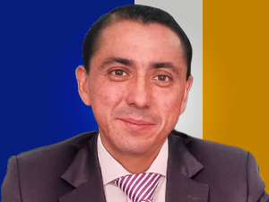

Nombres: | Carlos Paúl
Apellidos: | Aulla Llerena
Facebook: | https://www.facebook.com/profile.php?id=61550375747735
Twitter:
Descripción:

